시트1
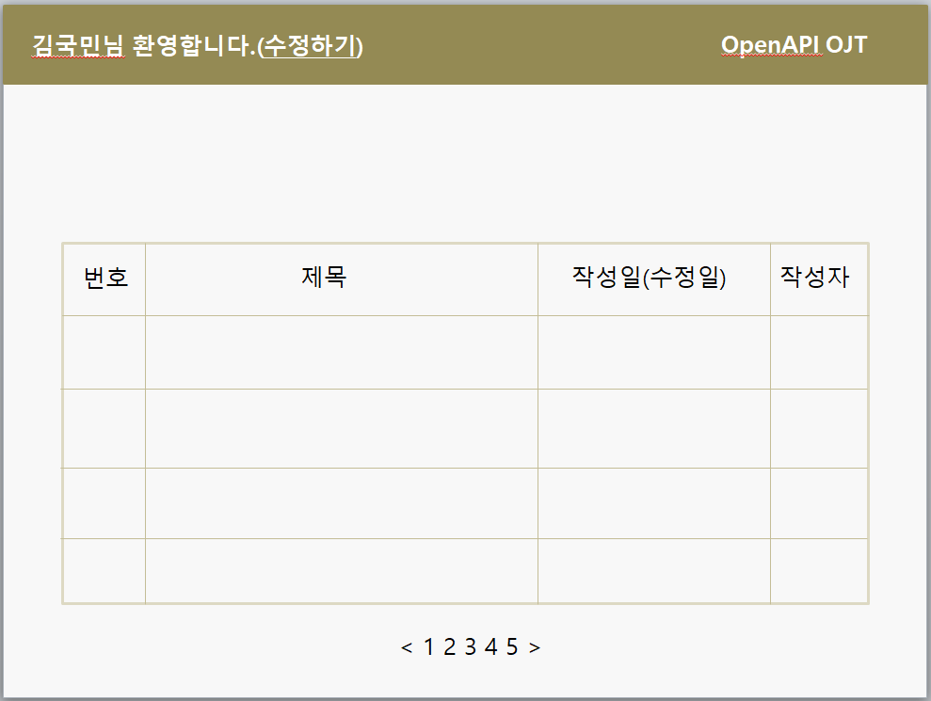
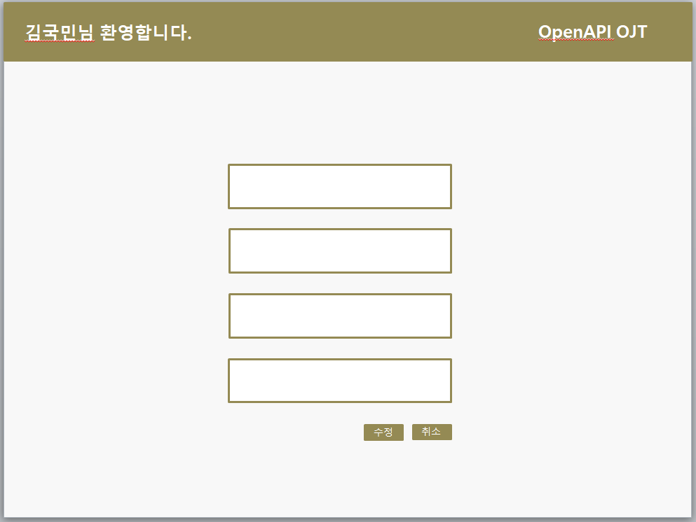
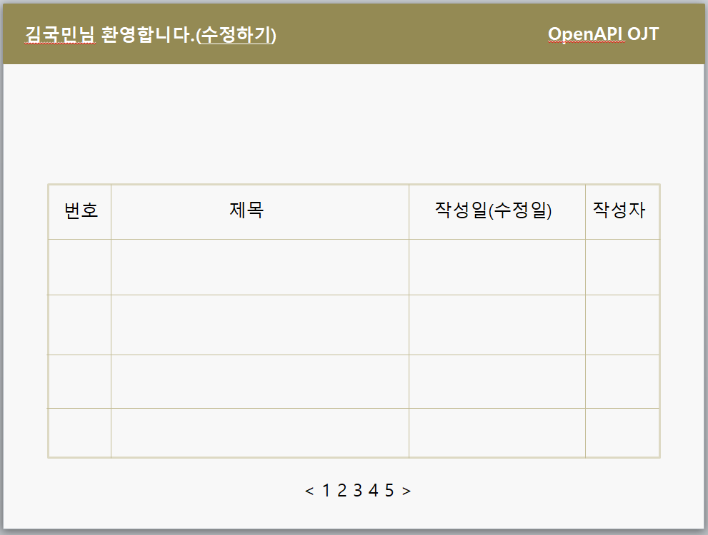
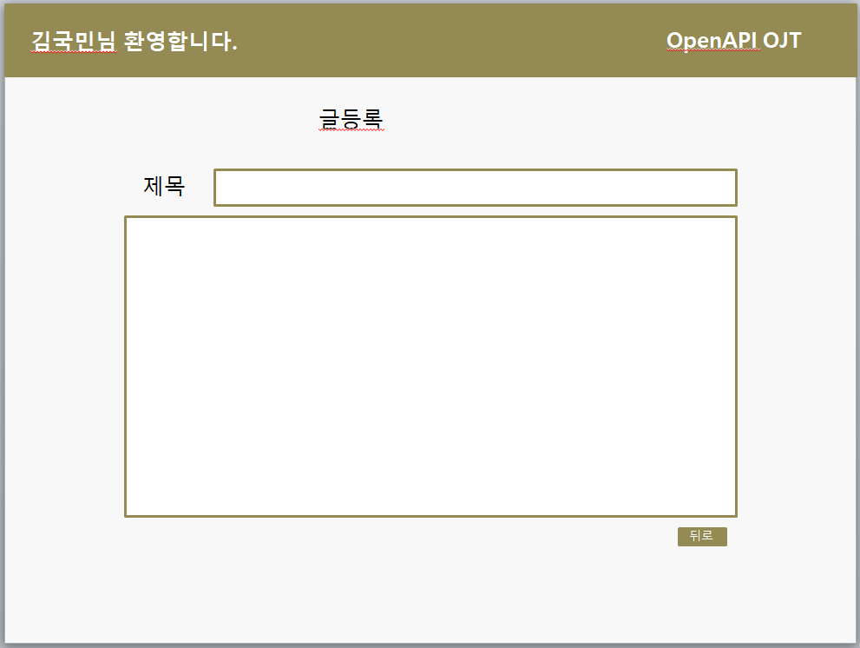
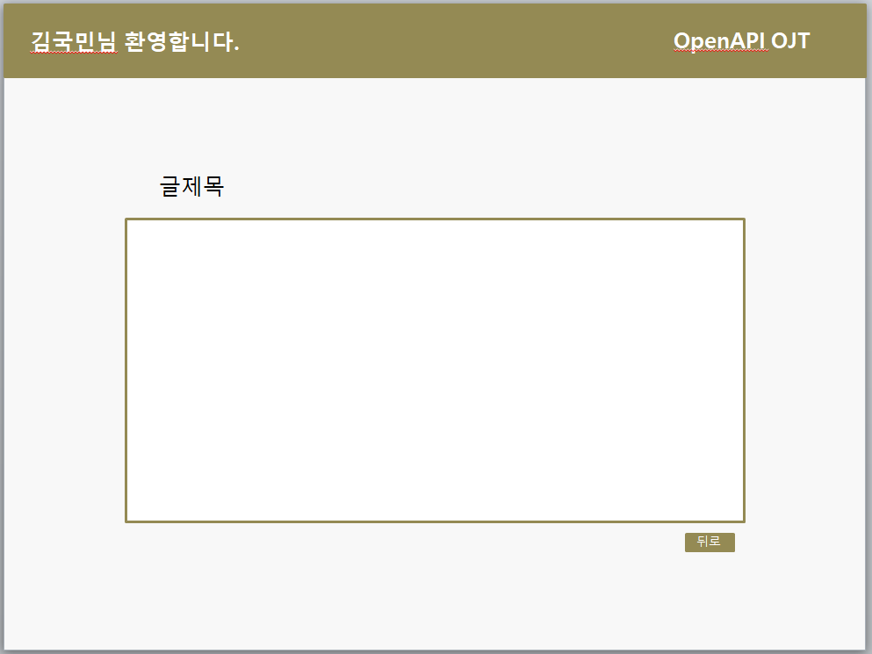
구분 | 서비스(메뉴) | 필요 기능 | 기능 설명 | 레퍼런스 | 우선순위

공통
 | 회원가입 | 회원가입 | [아이디]를 기준으로 [비밀번호],[이름], [성별], [나이],[전화번호],[그룹]을 등록한다. |  | 1
 | 로그인 | 로그인 | [아이디]를 기준으로 사용자의 정보를 조회하여 사용자를 인증한다. |  | 1
 | 마이페이지 | 프로필 사진 등록/수정 | 이미지 파일을 입력받아 [사진] 을 등록/ 수정한다. |  | 2
 |  | 프로필 수정 | 입력받은 내용으로 사용자의 [이름], [닉네임], [소개글],[전화번호],[성별],[나이],[그룹] 을 수정 한다. |  | 1
 |  | 나의 게시글 수 조회 | 자신이 작성한 게시물의 수를 조회한다. |  | 1
 |  | 나의 게시글 조회 | ㄴ
 |  | 나의 덧글 조회 | 자신이 작성한 덧글 목록을 조회한다. |  | 1
 | 게시판 | 게시글 목록 조회 | 로그인 후 사용자의 권한에 맞는 게시글의 전체 목록을 조회한다. |  | 1
 |  | 게시글 등록 | [제목] 및 [내용], [사진](미정)을 등록할 수 있는 게시글을 등록한다. |  | 1 (사진은 2)
 |  | 게시글 수정 | 글을 작성한 사용자 혹은 사용자보다 높은 권한을 가진자가 해당 글의 [제목], [내용], [사진](미정) 을 수정할 수 있도록 한다. |  | 1

 |  | 게시글 삭제 | 글을 작성한 사용자, 또는 사용자보다 높은 권한을 가진자가 해당 글을 삭제할 수 있도록 한다. |  | 1
 |  |  |  |  | 1
 |  | 게시판 덧글 | 게시글마다 덧글을 등록한다. |  | 1
운영자 | 그룹 관리 | 그룹 이름 수정 | 그룹의 이름을 수정한다. |  | 1
 |  | 그룹 화면 수정 | 주어진 권한에 해당하는 화면만 출력되도록 해야한다. |  | 1
운영자 및 관리자 | 사용자 관리 | 사용자 조회 | 등록 되어있는 모든 사용자를 조회할 수 있는 화면을 출력한다 |  | 1
 |  | 사용자 검색 및 정렬 | 전체 사용자중 사용자및 그룹 이름, 권한 레벨 등으로 조회 및 정렬이 가능하도록 한다. |  | 2
 |  | 사용자 권한 설정 | 각 사용자의 권한을 변경할 수 있다. |  | 1
 |  | 사용자 그룹 설정 | 그룹의 권한을 설정 하고 그룹에 속한 사용자들이 해당 권한을 가질수 있도록 반영되어야한다. |  | 1

 |  | 사용자 화면 설정 | 권한에 따라 출력되야할 게시글의 목록을 수정할 수 있는 기능이 있어야 한다. |  | 1

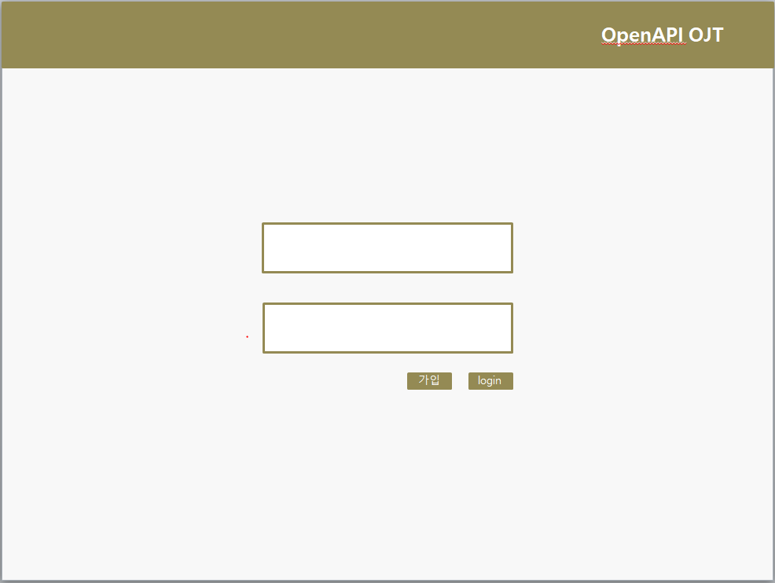
 |  |  |  | 사용자,관리자,운영자 : | 권한
 |  |  |  | 은,증,손,카,생,캐,저,데 : | 그룹

 |  |  |  | 아래 화면은 ppt로 구현한 demo입니다.

